상품제안서
나무오렌지 지갑티슈(10조20매) | 상품코드: S10697

 |  |  |  |  |  |  | 02-713-8555 | www.synergygift.co.kr
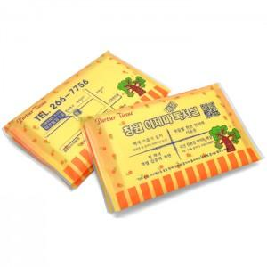

【상세/제작정보】 | <p><span style="font-size: 14pt;">※ 군청색 1도로만 인쇄 가능 상품입니다.</span></p><p><span style="font-size: 14pt;">※ 바깥면 인쇄 진행, 안쪽 3면 인쇄시 추가비용 +30원 발생</span></p>

【인쇄/포장옵션】 | 실크 / 포장불가능

【공급단가】 | 수량 | 1,000~ | 2,000~ | 3,000~ | 5,000~ | 10,000~
*VAT별도 | 단가 | 184원 | 180원 | 173원 | 167원 | 150원

【상품 URL】 | https://www.synergygift.co.kr:443/src/goods_detail.php?gdno=4857

